výsledky
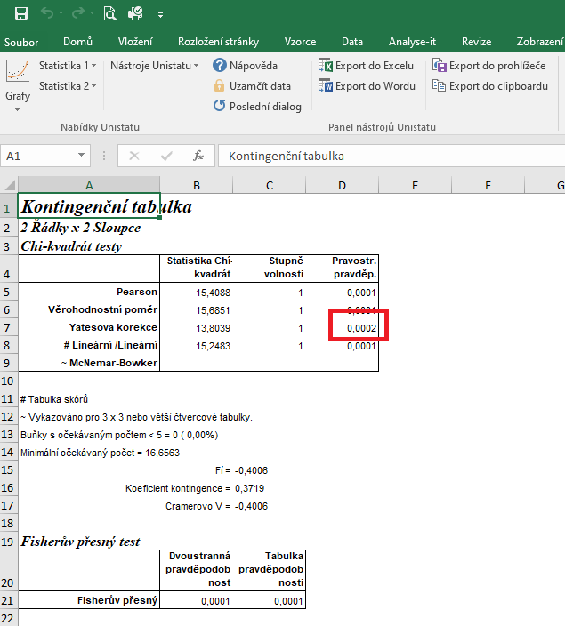
 | chov A | chov B | Statistické zpracování dat, která jsou vyjádřena ve formě četností, se běžně provádí pomocí chí kvadrát testu s využítím kontingenčních tabulek.
komfortní chování | 15 | 42 | Tento test nelze zpracovat v tabulkovém procesoru Excel, ale je třeba použít vhodný statistický program jako je například Unistat.
potravní chování | 26 | 13 | Do kontingenčních tabulek je třeba dávat vždy údaje četností v absolutních hodnotách, nelze využít procenta.
 |  |  | Vyjádření v procentech se využívá až pro finální interpertaci dat.

 |  |  | vyjádření v procentech:
 |  |  |  | chov A | chov B
 |  |  | komfortní chování (%) | 36.59 | 76.36
 |  |  | potravní chování (%) | 63.41 | 23.64

 |  |  | Z výsledků Yatesovi korekce je zřejmé, že mezi sledovanými chovy je signifikatní rozdíl ve výskytu monitorovaných prvků chování.
 |  |  | V chovu A bylo komfortní chování zaznamenáno v 36,59 % případů, naopak v chovu B v 76,36 % případů (p = 0,0002).

postup Unistat
 | chov A | chov B | Provedeme výpočet kontingenční tabulky formátu 2 x 2 pro zjištění zda jsou mezi soubory rozdíly.
komfortní chování | 15 | 42 | Označíme si zdrojová data a v hlavním menu si vybereme nabídku "Unistat".
potravní chování | 26 | 13 | Dále si zvolíme nabídky: Statistika 1 → Tabulky → Kontingenční tabulky
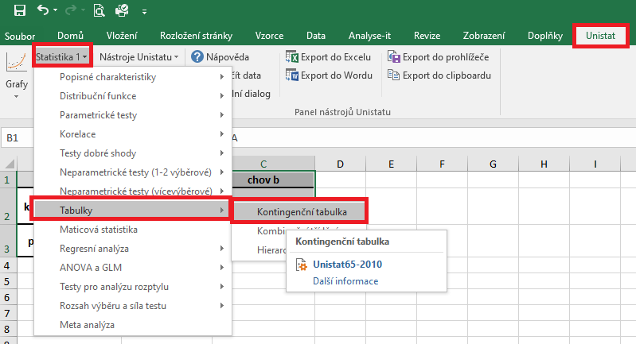

 |  |  | V následujícím dialogovém okně si převedeme ze seznamu proměnných do vybraných proměnných všechny soubory.
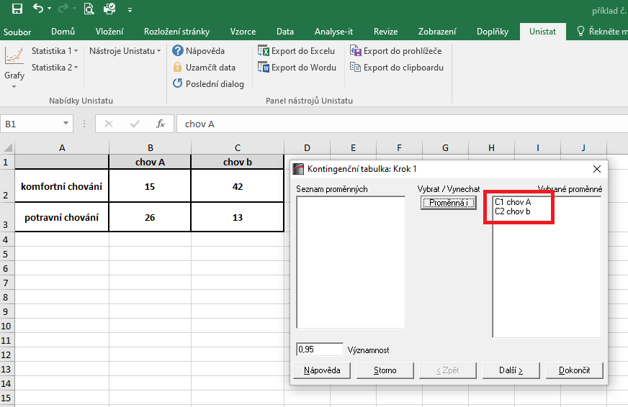

 |  |  | V následujícím dialogovém okně si zaškrtneme nabídku "RxC tabulkové statistiky" a zvolíme nabídku "Další".
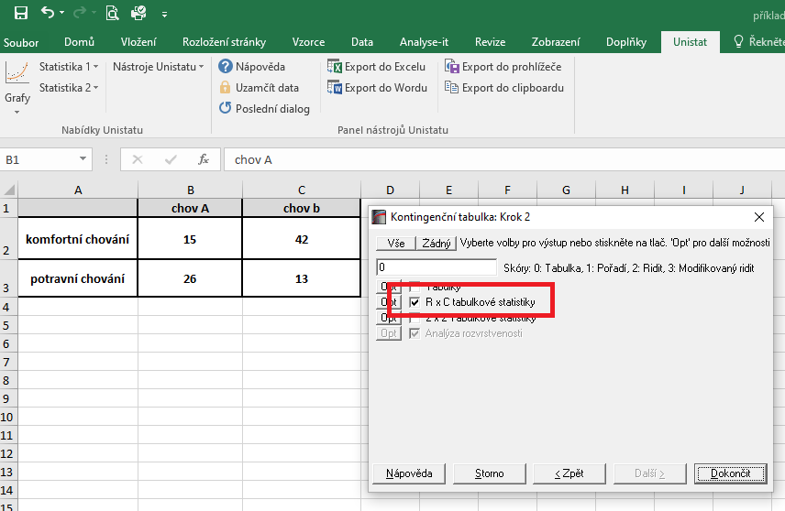

 |  |  |  | 14200
 |  |  |  | 1183.3333333

 |  |  | Dojde k vytvoření nového listu, kde nás bude zajímat výsledek Yatesovi korekce.
 |  |  | Vzhledem k tomu, že v našem testu nám hodnota pravděpodobnosti vyšla rovna číslu 0,0002, můžeme říct, že mezi soubory jsou signifikantní rozdíly v četnostech výskytu sledovaných prvků chování.

